Накладная-№3
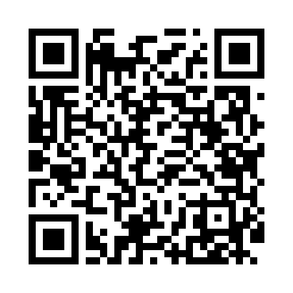
Номер товарно-транспортной накладной: |  |  | Торговый представитель: Amriyev Muhammad
Поставщик: Toshkent falcon fly 2 |  |  | Телефон торгового представителя: +998972880505
Дата отгрузки: 27.11.2025 |  |  | Контрагент: """" Klient
Дата консигнации: |  |  | Адрес:
Доставщик: |  |  | Телефон:
Телефон доставщика:
Время заказа: 27.11.2025 16:52:40
№ | Штрих-код | Название товаров (работ,услуг) | Количество | Количество в кейсе | Цена | Сумма
 |  |  | 14 |  |  | 54
1 | 6988011013827 | Бамбукли ликоб 55x15x1.5 см DB-13-82 | 4 | 4 шт. | 3 | 12
2 | 6915645627588 | Пластиковый салатница 25-137(11.8 30*20.8*3.4 DB-27-58 | 5 | 5 шт. | 5 | 25
3 | 6915645627540 | Пластиковый салатница 25-123(8.9) 22.7*22.7*7 .5 DB-27-54 | 5 | 5 шт. | 3.40 | 17
Итого: 54$|->UZS: 675,000.00

